Tablas Guia
Guía de EPP (No definitiva) | Puntuación de Riesgo | Nivel de Riesgo | Prioridad de Acción | Ponderacion impacto |  |  |  |  | Ponderacion Probabilidad |  | Nivel de Control
Lentes o cubrelentes de seguridad ANSI Z87.1, contra partículas proyectadas. No protégé contra salpicaduras, vapores, nieblas, humos o polvos. | 0 – 3 | Bajo | La actividad PUEDE PROCEDER CON SUPERVISIÓN NORMAL DESPUÉS DE IMPLEMENTAR LAS MEDIDAS DE CONTROL Verificar que todos los controles estén en su lugar y minimicen los riesgos. Determine si otros métodos de reducción de riesgo son posibles. Verificar evaluación dentro de un año. | Impacto | Salud | Seguridad | Medio Ambiente | Interrupción del Negocio | Probabilidad | Descripcion | 1 | Eliminación: Consiste en eliminar completamente el peligro. Es el control más efectivo. Ejemplo: Eliminar un químico peligroso del proceso para que ya no sea necesario usarlo.
Goggles contra polvos ANSI Z87.1, | 4 – 9 | Medio | Antes de realizar la tarea o el uso del equipo, se deben establecer controles seleccionados para reducir el riesgo de “Control efectivo” Se pueden implementar medidas de control de riesgos provisionales, como controles administrativos o EPP, mientras se establecen medidas a más largo plazo. Establecer un plan de acción para reducir los riesgos. Establecer el cronograma de implementación del control. La reevaluación se llevará a cabo dentro de los 6 meses posteriores a la finalización de las acciones. | 1 | Síntomas a corto plazo (enfermedad/condición) que no resultan en pérdida de tiempo laboral. Efectos reversibles. | Lesión menor, no más grave que la que requiere primeros auxilios únicamente – incidente de primeros auxilios. | Daño ambiental mínimo y a corto plazo (horas), contenido dentro del área inmediata. | Pérdidas reales con un valor inferior a USD $1,000.Problema local sin impacto o con impacto limitado en la percepcion del mercado | 1 | Extremadamente improbable, raro (p. ej., nunca realizado en el negocio) | 2 | Sustitucion: Reemplazar el peligro por uno menos riesgoso. Ejemplo: Sustituir un solvente tóxico por uno biodegradable y de baja toxicidad.
Goggles contra salpicaduras de químicos ANSI Z87.1, | 10 – 16 | Alto | Prioridad significativa Antes de realizar la tarea o el uso del equipo, establecer controles seleccionados para reducir el riesgo de "Control efectivo". Establecer un plan de acción para reducir los riesgos. Establecer el cronograma de implementación del control. La reevaluación se llevará a cabo dentro de los 30 días posteriores a la finalización de las acciones. | 2 | Enfermedad que requiere tratamiento o atención médica, pero la persona aún está apta para realizar sus funciones normales. Efectos reversibles. | Tratamiento médico básico (no incluye amputaciones ni fracturas), pérdida de tiempo o incidente registrable, con rápido retorno al trabajo (ausencia más allá del turno en que ocurrió). | Daño ambiental menor y a corto plazo (días), contenido dentro de los límites de la instalación. | Pérdidas reales con un valor inferior a USD $25,000.Potencial de escalamiento y/o impacto menor en la percepción del mercado que requiere atención y consideración de la alta dirección. | 2 | Improbable, poco común (p. ej., una vez en el negocio) | 3 | Controles de ingenieria: Aislar a las personas del peligro mediante cambios físicos o de diseño. Ejemplo: Instalar una guarda de seguridad en una máquina con partes móviles.
Goggles de soldadura para oxycorte filtro 4 a 6 ANSI Z87.1, | 20 – 25 | Urgente | Esta es una prioridad inmediata. La actividad NO DEBE proceder. Antes de realizar la tarea o el uso del equipo, se implementan controles adicionales para reducir el riesgo de "Control efectivo". Establecer un plan de acción para reducir los riesgos. Una nueva evaluación es necesaria tan pronto como los controles se hayan implementado. | 3 | Enfermedad que incapacita para realizar funciones normales (NO APTO PARA TRABAJAR). Efectos reversibles, pero de naturaleza grave. | Fracturas, lesiones musculoesqueléticas, quemaduras significativas (ausencia significativa del trabajo). | Daño ambiental a corto plazo (semanas), contenido dentro de los límites del sitio. | Pérdidas reales mayores a USD $25,000 pero menores a USD $100,000. Impacto moderado o material en la percepción del mercado de Jabil que requiere atención e intervención de la alta dirección. | 3 | Probable (p. ej., anual) | 4 | Controles administrativos: Cambiar la forma de trabajar mediante procedimientos, capacitación o señalización. Ejemplo: Implementar un procedimiento de trabajo seguro y capacitar al personal en su uso.
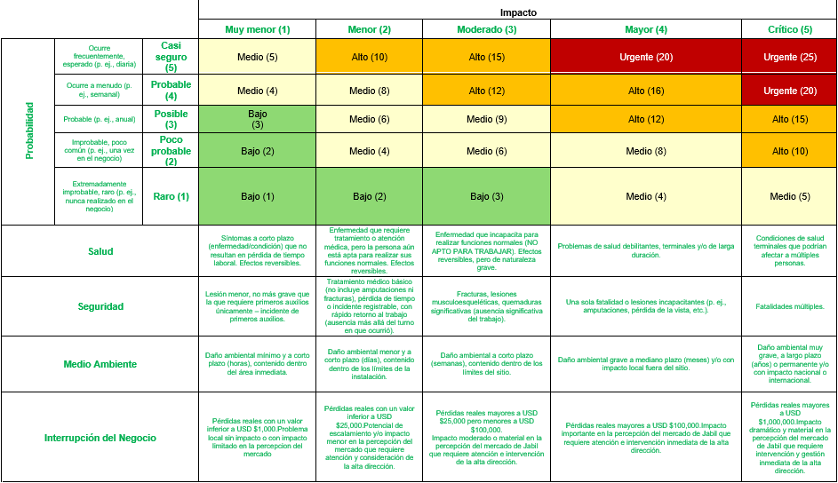
Lentes de protección a laser, Clase 3 y Clase 4, ANSI Z136.1 / ANSI Z87.1, |  |  |  | 4 | Problemas de salud debilitantes, terminales y/o de larga duración. | Una sola fatalidad o lesiones incapacitantes (p. ej., amputaciones, pérdida de la vista, etc.). | Daño ambiental grave a mediano plazo (meses) y/o con impacto local fuera del sitio. | Pérdidas reales mayores a USD $100,000.Impacto importante en la percepción del mercado de Jabil que requiere atención e intervención inmediata de la alta dirección. | 4 | Ocurre a menudo (p. ej., semanal) | 5 | Equipo de proteccion personal: Proteger al trabajador con equipo personal; es el último nivel de control. Ejemplo: Uso de guantes, lentes de seguridad y casco para realizar una tarea.
Pantalla facial resistente a fluídos químicos ANSI Z87.1 |  |  |  | 5 | Condiciones de salud terminales que podrían afectar a múltiples personas. | Fatalidades múltiples. | Daño ambiental muy grave, a largo plazo (años) o permanente y/o con impacto nacional o internacional. | Pérdidas reales mayores a USD $1,000,000.Impacto dramático y material en la percepción del mercado de Jabil que requiere intervención y gestión inmediata de la alta dirección. | 5 | Ocurre frecuentemente, esperado (p. ej., diaria)
Pantalla facial resistente a proyección de partículas y radiaciones UV ANSI Z87.1,
Careta de soldador para protección a proyección de particulas incandescentes y radiaciones UV de soldadura filtro 10-14 ANSI Z87.1,
Calzado ocupacional Tipo II NOM-113-STPS, cerrado con protección en punta para impactos y compresión, suela antiderrapante Ajuste en tobillopor bota, botín, medio botín, 3/4 de botín para operador de estación o ejecutante de actividad, (ajuste no requerido para visitas)
Calzado ocupacional Tipo III NOM-113-STPS, cerrado con protección contra choque eléctrico indicado, protector en punta para impactos y compresión, suela antiderrapante Ajuste en tobillopor bota, botín, medio botín, 3/4 de botín para operador de estación o ejecutante de actividad, (ajuste no requerido para visitas)
Calzado ocupacional Tipo IV NOM-113-STPS, cerrado con protección metatarsal, protector en punta para impactos y compresión, suela antiderrapante Ajuste en tobillopor bota, botín, medio botín, 3/4 de botín para operador de estación o ejecutante de actividad, (ajuste no requerido para visitas)
Calzado ocupacional Tipo V NOM-113-STPS, cerrado con propiedades conductivas y disipativas para descarga gradual, protector en punta para impactos y compresión, suela antiderrapante Ajuste en tobillopor bota, botín, medio botín, 3/4 de botín para operador de estación o ejecutante de actividad, (ajuste no requerido para visitas)
Calzado ocupacional Tipo VI NOM-113-STPS, cerrado, resistente a la penetración de objetos punzocortantes, protector en punta para impactos y compresión, suela antiderrapante Ajuste en tobillopor bota, botín, medio botín, 3/4 de botín para operador de estación o ejecutante de actividad, (ajuste no requerido para visitas)
Calzado ocupacional Tipo VII NOM-113-STPS, cerrado, con propiedades antietáticas para reducir la generación y almacenamiento de cargas estáticas, protector en punta para impactos y compresión, suela antiderrapante Ajuste en tobillopor bota, botín, medio botín, 3/4 de botín para operador de estación o ejecutante de actividad, (ajuste no requerido para visitas)
Casco clase G (General) NOM-115-STPS, para reducr fuerza de impacto de objetos en caída y el peligro de contacto con conductores energizados a baja tensión eléctrica de hasta 2 200 V (fase a tierra)
Casco Clase E (Dieléctrico) NOM-115-STPS con protección para reducir la fuerza de impacto de objetos en caída y el peligro de contacto con conductores energizados a alta tensión eléctrica de hasta 20 000 V (fase a tierra)
Clase C (Conductor) NOM-115-STPS con protección para reducir la fuerza de impacto de objetos en caída. No protégé contra choque eléctrico.
Gorra de Seguridad EN812/ANSI100 para protección al golpearse contra objetos estacionarios contundentes y/o afilados. No proteje contra impactos o caída de objetos.
Respirador purificador de aire N (Partículas sólidas) NOM-116-STPS
Respirador purificador de aire R (Partículas sólidas y aceites) NOM-116-STPS, limitado a utilizarse hasta 8 horas por jornada.
Respirador purificador de aire P (Partículas sólidas y aceites) NOM-116-STPS, sin límite de tiempo por jornada.
Guantes con protección mecánica ANSI/ISEA 105-2016/EN388 de carnaza resistente a chispas y otras partículas proyectadas calientes, proteccion contra abrasiones y bordes afilados
Guantes con protección térmica EN407/ANSI105 aluminizados y aislados resistente a radiacion infraroja y superficies calientes
Guantes con protección mecánica ANSI/ISEA 105-2016/EN388 de fibra de aramida resistentes a superficies moderadamente frías o calientes y resistente a cortes y abrasiones
Guantes Guantes con protección mecánica ANSI/ISEA 105-2016/EN388 de malla metálica resistente a cortes y abrasiones
Guantes con protección mecánica ANSI/ISEA 105-2016/EN388 de fibras sintéticas para proteccion contra superficies ligeramente frías o calientes, mejorar el agarre en superficies deslizantes, contra abrasiones leves
Guantes de protección química EN/ISO 374 caucho butílico resistente a ácidos, álcalis y soluciones solubles en agua. Ligera y corta protección a líquidos base solvente orgánico
Guantes de protección química EN/ISO 374 de látex, goma o caucho natural resistente a ácidos, alcalis y soluciones solubles en agua. Ligera y corta protección a líquidos base solvente orgánico
Guantes de protección química EN/ISO 374 de neopreno resistente a gasolina, alcohol, ácidos y álcalis orgánicos
Guantes de protección química EN/ISO 374 de nitrilo resistentes a solventes clorados
Overall Tyvek CE con protección para salpicaduras ligeras de productos químicos no concentrados, polvos, nieblas

